Sheet1
№ | Наименование | Применение | Изображение | Ед. изм. | Кол-во | Цена за 1 ед. | Стоимость
1 | Модуль подготовки воздуха CAMOZZI Блок подготовки воздуха в сборе СЕРИЯ MC 1/4 | Предназначен для очистки сжатого воздуха от пыли, паров воды и масла, регулировка давления в пневматических линиях. Лубрикатор обеспечивает дозированную подачу смазки в воздух. • Фильтрующий элемент - 5 мкм • Объем конденсата - 28 см3 • Объем масла - 37 см3 • Расход воздуха - 1450 Нл/мин • Рабочее давление - 0,5-10 бар • Рабочая температура - -5 ... +50 °С • Слив конденсата - ручной / полуавтоматический со сбросом давления • Материал корпуса - алюминиевый сплав • Уплотнение - NBR • Крепление - к магистрали | 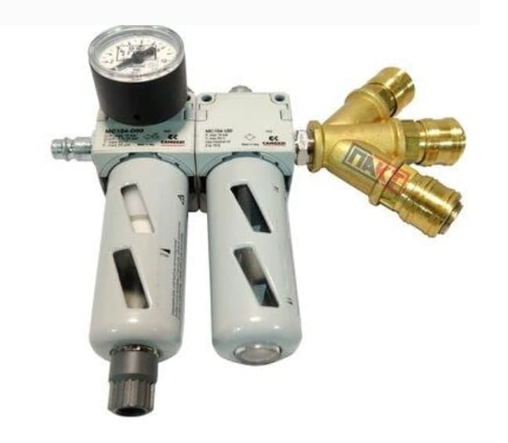 | Шт. | 2 | 0 | 0
2 | Рамка на колёсах для подвески инструмент на балансире В комплекте балансир 9356 (10-14 Кг.) L-2000мм | Таль-балансир 9356 предназначен для сборочных работ в мастерских и на конвейерном производстве. Данная модель имеет: • ребристую герметичную моноблочную конструкцию из алюминиевого сплава; • трос из нержавеющей стали; • червячный винт регулировки грузоподъемности; • дополнительный страховочный подвес; • стопор для предотвращения падения груза в результате поломки пружины (>3 кг); • вращающийся верхний подвес с вертлюжным крюком; • устройство блокировки груза на любой высоте; • регулируемый ограничитель хода; • конический барабан на шариковых подшипниках; • кабелепровод из материала, предотвращающего трение; • инерционный пружинно-барабанный блок. Технические характеристики: Артикул: Таль балансир 9356 Поднимаемый вес, кг: 10-14 Вес тали-балансира, кг: 5,5 Ход троса, м: 2 Гарантия: 12 месяцев | 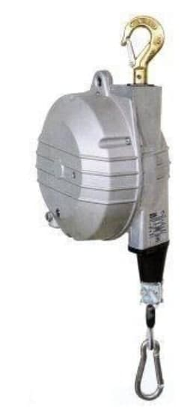 | Шт. | 2 | 0 | 0

